상품제안서
[제이손] 맛있는 먹방복숟가락 (ESS1) | 상품코드: F03875

 |  |  |  |  |  |  | 02-412-0044 | www.easy1.co.kr
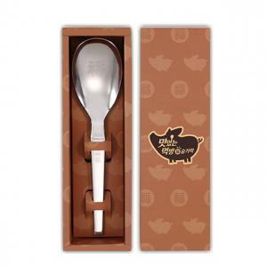

【상세/제작정보】 | .

【인쇄/포장옵션】 | 레이저 / 포장지포장

【공급단가】 | 수량 | 50~ | 100~ | 500~ | 1,000~ | 2,000~
*VAT별도 | 단가 | 8,580원 | 8,440원 | 8,250원 | 7,920원 | 7,590원

【상품 URL】 | https://easy1.co.kr:443/src/goods_detail.php?gdno=3875

